Hoja 2
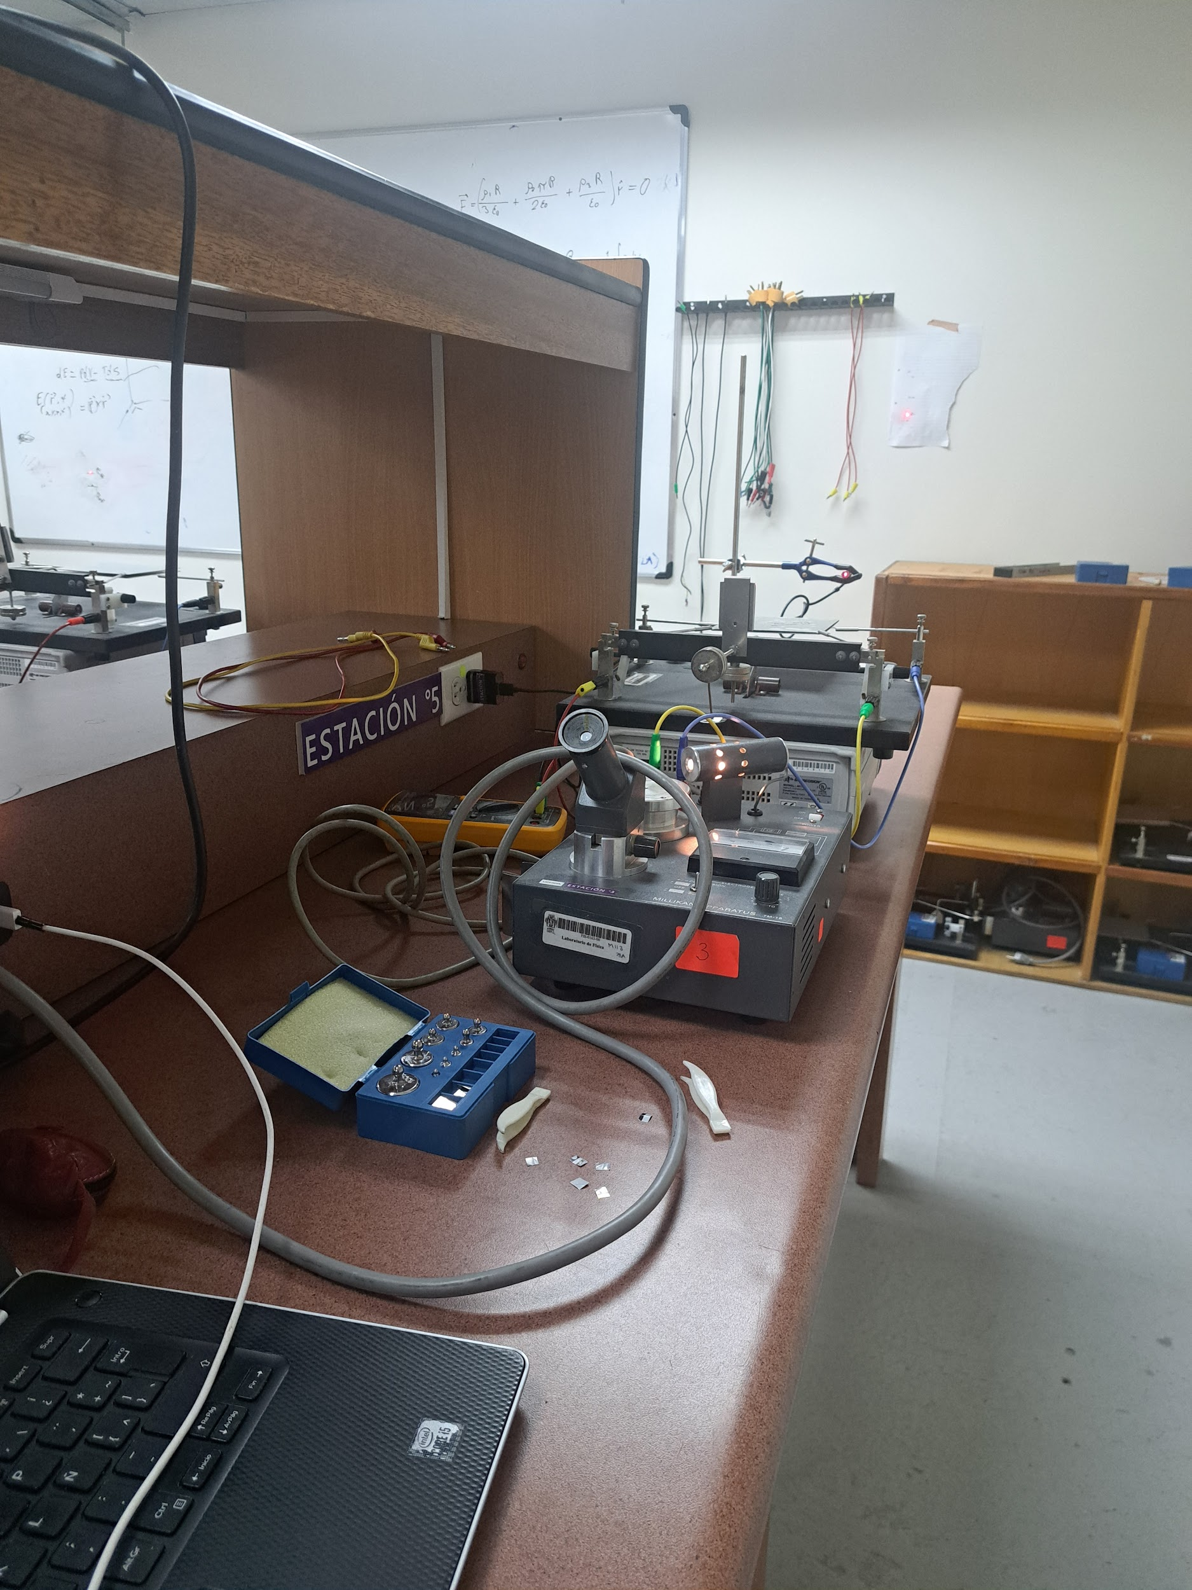
 | Masa [mg] | Voltaje [V] | Distancia b Eje - Portamasas [cm]:
1 | 10 | 110.4 | 9.3
2 | 12 | 113.1
3 | 16 | 115.2 | Dimensiones Placas Metálicas [cm]:
4 | 20 | 126.2 | 12.5 x 12.8
5 | 22 | 128.6
6 | 24 | 131.7 | Distancia D Punto de Referencia - Equilibrio [cm]:
7 | 26 | 145.4 | 4.2
8 | 28 | 148.9
9 | 32 | 149.9 | Distancia L Espejo - Hoja Pared [cm]:
10 | 34 | 156.9 | 217
11 | 36 | 171.2
12 | 38 | 175.5 | Distancia a Espejo - Centro Plancas [cm]:
13 | 40 | 180.3 | 21.4
14 | 42 | 190.5
15 | 44 | 197.3 | Masa Porta-masas [mg]:
16 | 46 | 199.2 | 2000
17 | 48 | 202.1
18 | 52 | 204.7
19 | 54 | 206.7
20 | 56 | 210.2
21 | 58 | 214.4
22 | 62 | 219.1
23 | 64 | 221.6
24 | 66 | 221.6
25 | 68 | 233.5
26 | 72 | 249.8
27 | 76 | 251.1
28 | 80 | 253.1
29 | 84 | 254.4
30 | 88 | 268.8
31 | 92 | 269.9
32 | 100 | 277.8
33 | 104 | 278.2
34 | 110 | 282.6
35 | 112 | 286.1
36 | 116 | 287.9
37 | 120 | 289.5
38 | 122 | 302.8
39 | 124 | 305.6
40 | 126 | 308.1
41 | 128 | 310.3
42 | 132 | 313.1
43 | 134 | 318.5
44 | 136 | 320.1
45 | 138 | 321.9
46 | 140 | 329.3
47 | 142 | 331.5
48 | 144 | 336.6
49 | 146 | 339.3
50 | 148 | 341.4
51 | 152 | 343.2
52 | 154 | 347.8
53 | 156 | 349.9
54 | 158 | 353.3
55 | 160 | 356.7
56 | 162 | 357.9
57 | 164 | 359.8
58 | 166 | 362.8
59 | 168 | 364.4
60 | 172 | 368.5
61 | 176 | 370.1
62 | 180 | 372.2
63 | 184 | 375.6
64 | 188 | 379.4
65 | 192 | 382.1
66 | 196 | 388.5
67 | 200 | 393.3
68 | 204 | 396.7
69 | 210 | 397.4
70 | 212 | 399.8
71 | 216 | 403.2
72 | 220 | 405.1
73 | 222 | 411.8
74 | 224 | 414.4
75 | 226 | 417.9
76 | 228 | 423.9
77 | 232 | 428.2
78 | 234 | 432.1
79 | 236 | 434.9
80 | 238 | 437.7
81 | 240 | 439.2
82 | 242 | 441.9
83 | 244 | 445.2
84 | 246 | 448
85 | 256 | 459

